Business Function
Basic design |  | System | QUẢN LÝ CV | function | Create by | DuyNVH | date | Create | 2018-05-10 | acceptor
 |  | Process. Name | Business Function |  |  |  |  | Update

 | I. Phần PC

Register
Login
Dashboard
Edit Profile

List CV

Add Education

Detail CV

Add exerpience

Post
Comment

Login
Basic design |  |  | System | QUẢN LÝ CV | function | Login | Create by | DuyNVH | date | Create | 2018-05-10 | acceptor
 |  |  | Process. Name | Login |  |  |  |  |  | Update

 | ■ Hình giao diện
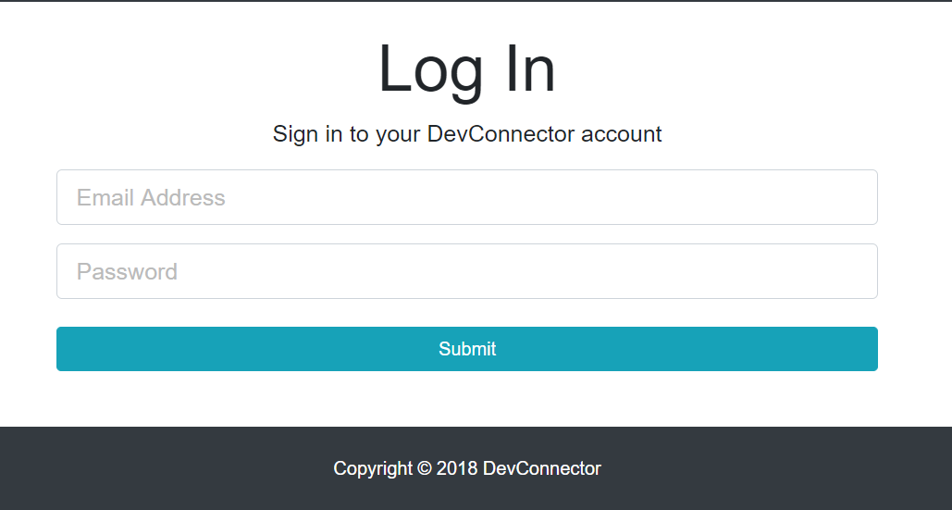

 | ■ Chi tiết chức năng
 |  | - Dùng để đăng nhập
 |  | - Người dùng nhập tên đăng nhập và mật khẩu
 |  | - Sau khi nhấn submit, nếu có bất kì lỗi nào xảy ra sẽ thông báo cho người dùng, trương hợp không có lỗi sẽ chuyển sang màn hình Dashboard

Register
Basic design |  |  | System | QUẢN LÝ CV | function | Register | Create by | DuyNVH | date | Create | 2018-05-10 | acceptor
 |  |  | Process. Name | Register |  |  |  |  |  | Update

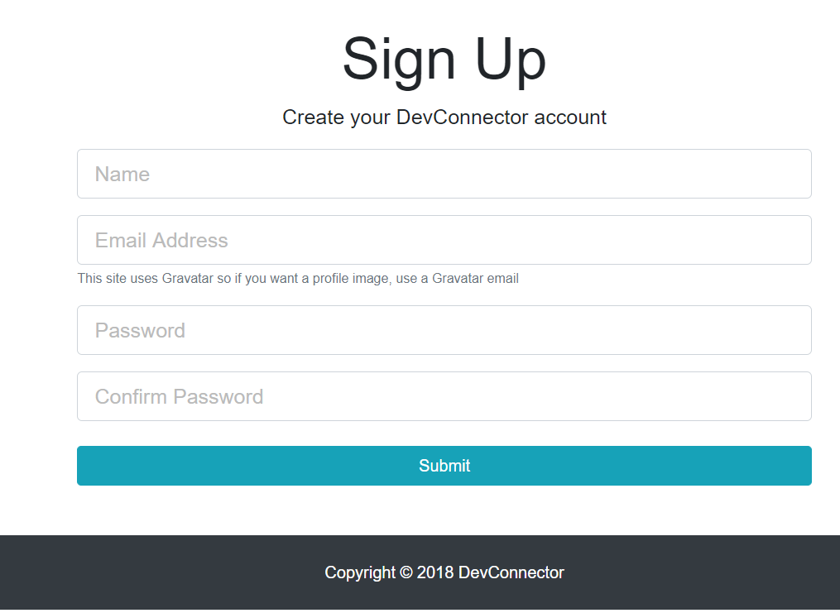
 | ■ Hình giao diện

 | ■ Chi tiết chức năng
 |  | - Dùng để đăng kí tài khoản
 |  | - Người dùng nhập họ và tên, tên đăng nhập, mật khẩu, và xác nhận mật khẩu
 |  | - Sau khi nhấn submit, nếu có bất kì lỗi nào xảy ra sẽ thông báo cho người dùng, trường hợp không có lỗi sẽ chuyển sang màn hình Login

Dashboard
Basic design |  |  | System | QUẢN LÝ CV | function | Hiển thị thông tin profile | Create by | DuyNVH | date | Create | 2018-05-10 | acceptor
 |  |  | Process. Name | Dashboard |  |  |  |  |  | Update

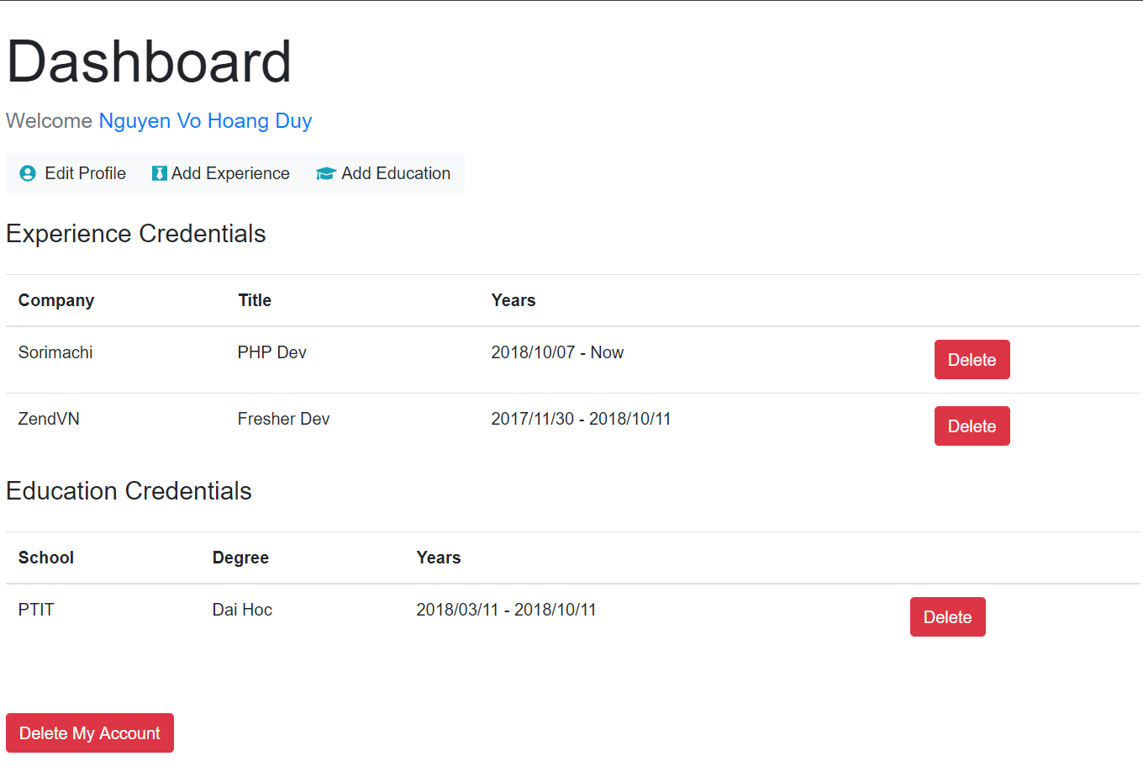
 | ■ Hình giao diện

 | ■ Chi tiết chức năng
 |  | - Dùng để hiển thị thông tin profile
 |  | - Nhấn edit profile, chuyển sang màn hình chỉnh sửa thông tin cơ bản profile
 |  | - Nhấn "Add Experience", chuyển sang màn hình thêm kinh nghiệm việc làm
 |  | - Nhấn chọn "Add Education", chuyển sang màn hình thêm học vấn
 |  | - Nhấn chọn [Delete] của "Experience Credentials", xóa mục kinh nghiệm của profile đó
 |  | - Nhấn chọn [Delete] của Education Credentials", xóa mục học vấn của profile đó
 |  | - Nhấn button "Delete my account", sẽ xóa thông tin profile và tài khoản của người dùng

Edit Profile
Basic design |  |  | System | QUẢN LÝ CV | function | Chỉnh sửa thông tin cơ bản của profile | Create by | DuyNVH | date | Create | 2018-05-10 | acceptor
 |  |  | Process. Name | Edit Profile |  |  |  |  |  | Update

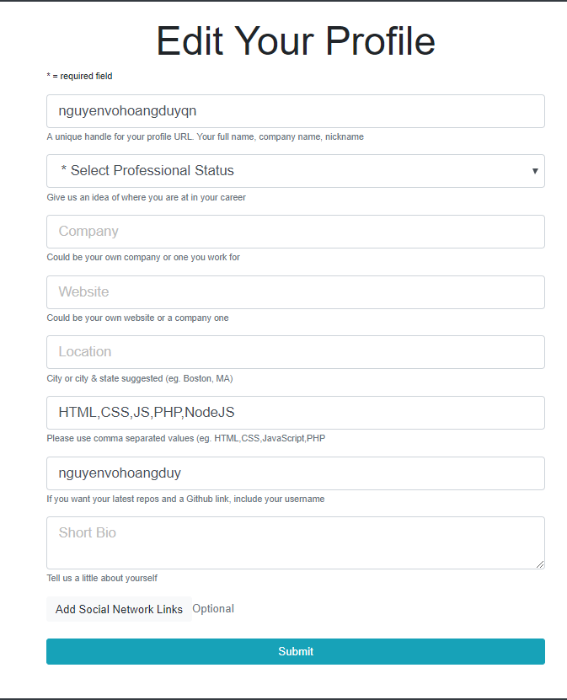
 | ■ Hình giao diện

 | ■ Chi tiết chức năng
 |  | - Dùng để hiển thị chỉnh sửa thông tin profile
 |  | - Người dùng nhập thông tin ở các mục phía dưới. Những trường bắt buộc là handle, skills, status. Còn các mục kia thì ko bắt buộc
 |  | - Sau khi nhấm Submit thì nếu có lỗi xảy ra. Thì sẽ hiện thông báo lỗi. Còn nếu thành công thì sẽ quay về trang Dashboard

Add Education
Basic design |  |  | System | QUẢN LÝ CV | function | Thêm mục học vấn vào profile của CV | Create by | DuyNVH | date | Create | 2018-05-10 | acceptor
 |  |  | Process. Name | Add Education |  |  |  |  |  | Update
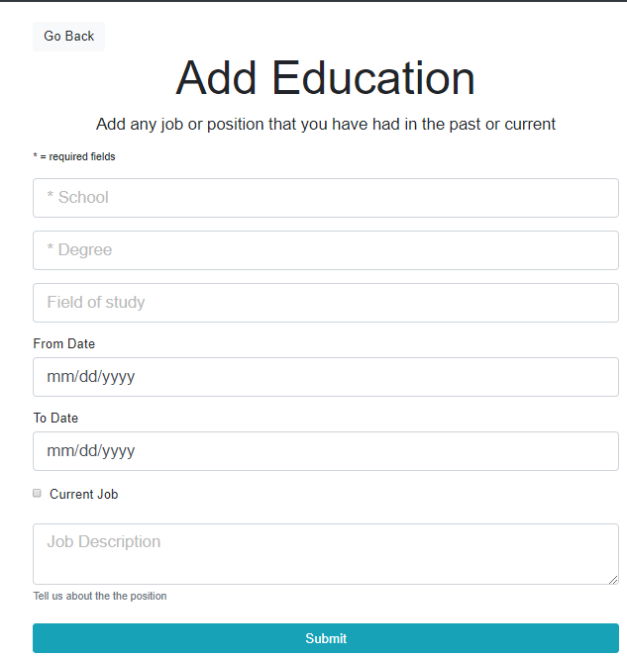
 | ■ Hình giao diện

 | ■ Chi tiết chức năng
 |  | - Dùng để thêm mục học vấn cho profile
 |  | - Người dùng nhập các hạng mục ở bên dưới. Những hạng mục bắt buộc phải nhập là School, Degree, Field of Study, Form Date. Các hạng mục còn lại có thể không nhập
 |  | - Người dùng nhấn button "Go Back" thì sẽ quay về lại trang Dashboard
 |  | - Sau khi nhấn đăng nhập, nếu có bất kì lỗi nào xảy ra sẽ thông báo cho người dùng, trương hợp không có lỗi sẽ chuyển sang màn hình Main
 |  | - Sau khu người dùng nhấn submit nếu có lỗi xảy ra sẽ hiện thông báo lỗi lên màn hình này, nếu thành công sẽ chuyển sang màn hình Dashboard

Add Experience
Basic design |  |  |  | System | QUẢN LÝ CV | function | Thêm mục kinh nghiệm vào profile của CV | Create by | DuyNVH | date | Create | 2018-05-10 | acceptor
 |  |  |  | Process. Name | Add Experience |  |  |  |  |  | Update
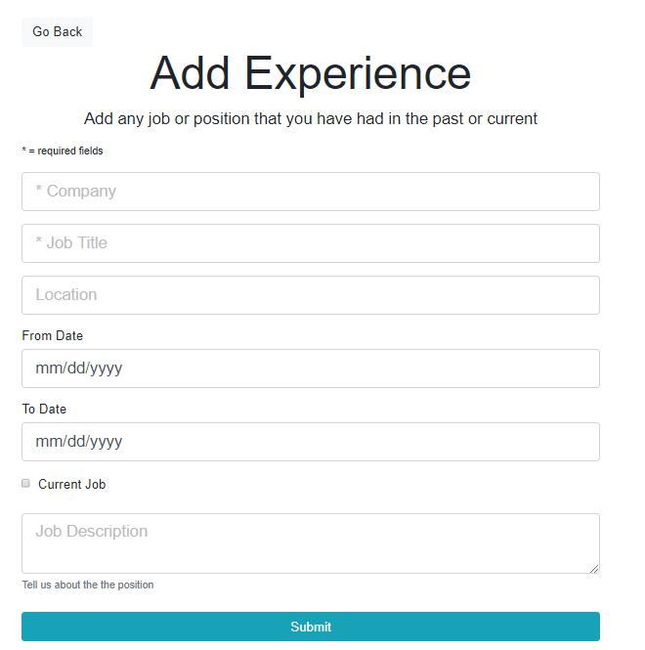
 | ■ Hình giao diện

 |  | ■ Chi tiết chức năng
 |  |  | - Dùng để thêm mục kinh nghiệm cho profile
 |  |  | - Người dùng nhập các hạng mục ở bên dưới. Những hạng mục bắt buộc phải nhập là Company, Job Title, Form Date. Các hạng mục còn lại có thể không nhập
 |  |  | - Người dùng nhấn button "Go Back" thì sẽ quay về lại trang Dashboard
 |  |  | - Sau khi nhấn đăng nhập, nếu có bất kì lỗi nào xảy ra sẽ thông báo cho người dùng, trương hợp không có lỗi sẽ chuyển sang màn hình Main
 |  |  | - Sau khu người dùng nhấn submit nếu có lỗi xảy ra sẽ hiện thông báo lỗi lên màn hình này, nếu thành công sẽ chuyển sang màn hình Dashboard

Post
Basic design |  |  | System | QUẢN LÝ CV | function | Hiển thị thông tin các câu hỏi | Create by | DuyNVH | date | Create | 2018-05-10 | acceptor
 |  |  | Process. Name | Post |  |  |  |  |  | Update
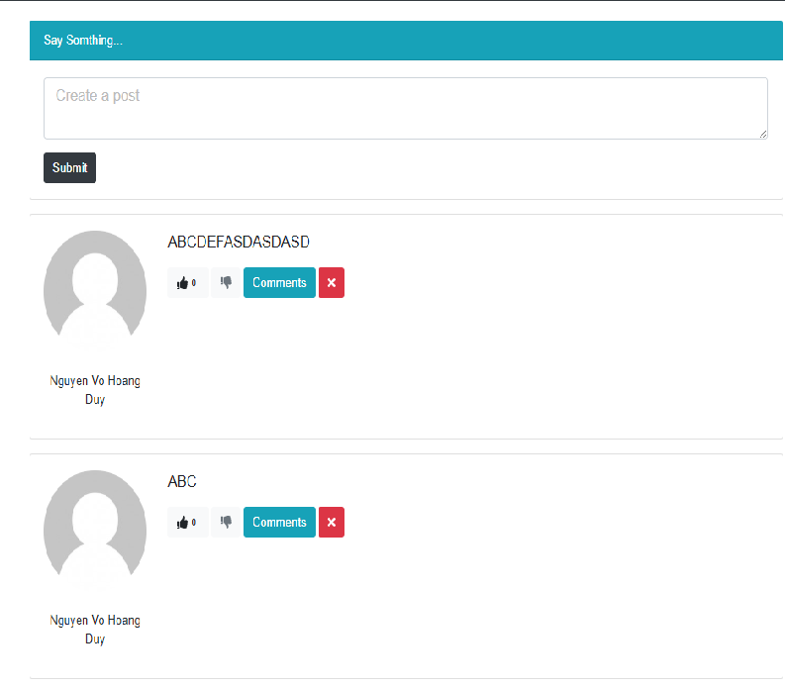
 | ■ Hình giao diện

 | ■ Chi tiết chức năng
 |  | - Hiển thị thông tin các câu hỏi và nơi để tạo câu hỏi
 |  | - Người dùng có thể nhấn Comment thì sẽ chuyển sang màn hình Comment để trả lời câu hỏi
 |  | - Nhấn icon "X", để có thể xóa câu hỏi. Ở đây chỉ khi câu hỏi này thuộc về người dùng nào thì mới hiện nút "X".
 |  | - Người dùng có thể nhập nội dung câu hỏi ở trên để đăng. Sau khi nhấn submit nếu lỗi sẽ hiện thông báo lỗi. Còn thành công thì sẽ tự động add câu hỏi vào phía dưới

Comment
Basic design |  |  |  | System | QUẢN LÝ CV | function | Hiển thị danh sách comment và nơi để comment của câu hỏi | Create by | DuyNVH | date | Create | 2018-05-10 | acceptor
 |  |  |  | Process. Name | Comment |  |  |  |  |  | Update

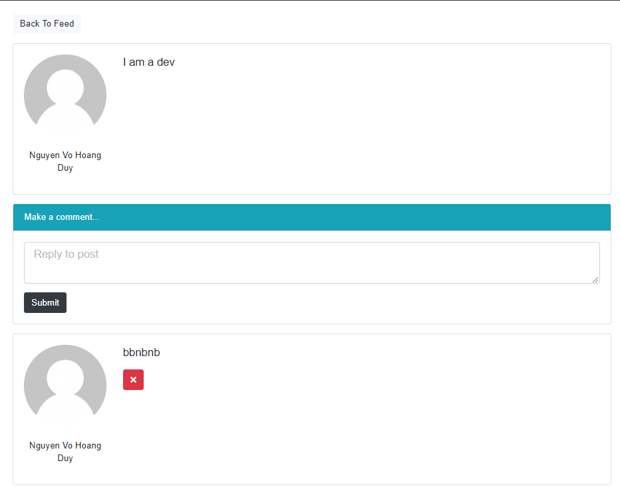
 | ■ Hình giao diện

 |  | ■ Chi tiết chức năng
 |  |  | - Hiển thị danh sách các comment và nơi để tạo comment theo câu hỏi đã nhấn ở màn hình Post
 |  |  | - Người dùng có thể nhấn button "Back To Feed" thì sẽ chuyển sang màn hình Post
 |  |  | - Nhấn icon "X", để có thể xóa comment. Ở đây chỉ khi comment này thuộc về người dùng nào thì mới hiện nút "X".
 |  |  | - Người dùng có thể nhập nội dung comment ở trên để đăng. Sau khi nhấn submit nếu lỗi sẽ hiện thông báo lỗi. Còn thành công thì sẽ tự động add comment vào phía dưới

List CV
Basic design |  |  | System | QUẢN LÝ CV | function | Hiển thị danh sách các CV | Create by | DuyNVH | date | Create | 2018-05-10 | acceptor
 |  |  | Process. Name | List CV |  |  |  |  |  | Update

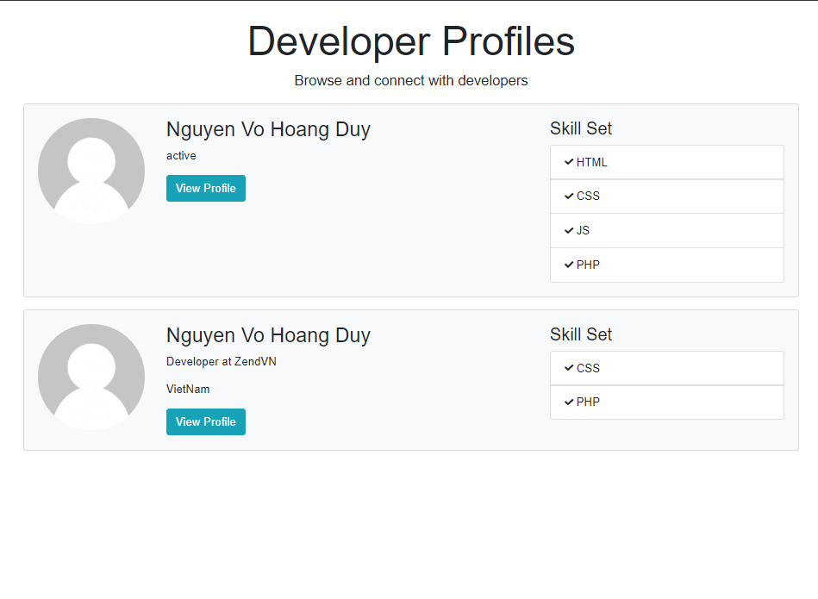
 | ■ Hình giao diện

 | ■ Chi tiết chức năng
 |  | - Dùng để hiện thị danh sách CV
 |  | - Nhấn chọn "View Profile", chuyển sang màn hình chi tiết CV

CV Detail
Basic design |  |  | System | QUẢN LÝ CV | function | Hiển thị chi tiết CV | Create by | DuyNVH | date | Create | 2018-05-10 | acceptor
 |  |  | Process. Name | CV Detail |  |  |  |  |  | Update

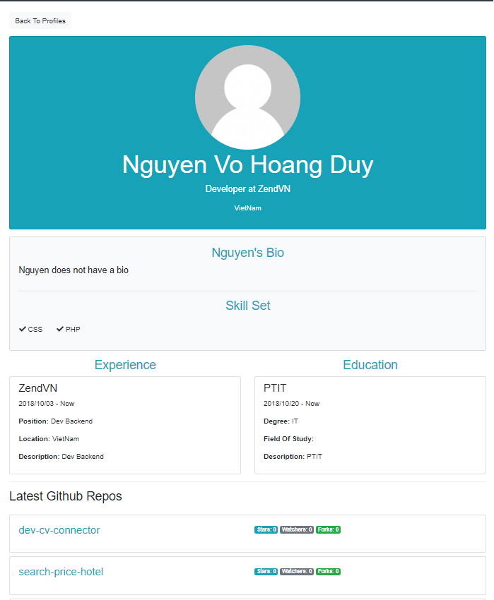
 | ■ Hình giao diện

 | ■ Chi tiết chức năng
 |  | - Dùng để hiển thị chi tiết CV
 |  | - Nhấn button "Back to Profile", chuyển sang màn hình List CV

